申込用紙
【恋のぼり協賛申し込み用紙】

1口 |  |  | 30,000円【2020SOCIO FANCLUB LADIES会員価格 27,000円】
2口以上（1旗あたり） |  |  | 25,000円【2020SOCIO FANCLUB LADIES会員価格 20,000円】
①申込者お名前 |  |  | フリガナ | 性 別
 |  |  |  |  | 男 | 女
②2020SOCIO FANCLUB LADIES 会員番号（会員の方） |  |  |  |  | 非会員
③ご連絡先電話番号
④送付先住所 |  |  | 〒
※ビル・マンション名および部屋番号等必ずご記入ください。
⑤印刷するお名前（ニックネーム等）や会社名等 |  |  |  | ビジョン紹介についての同意の有無
 |  |  |  |  | 同意 する | 同意 しない
⑥応援メッセージ |  |  | 応援する選手（またはチーム旗）と応援メッセージを15文字以内でご記入をお願いします
(ａ)
1 | (a)選手名（またはチーム旗）☞ (b)応援メッセージ☟ |  |  |  | ご自宅等でご使用になる場合は✓
(ｂ)
(ａ)
2 | (a)選手名（またはチーム旗）☞ (b)応援メッセージ☟ |  |  |  | ご自宅等でご使用になる場合は✓
(ｂ)
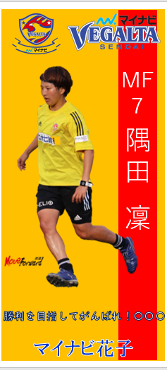
⑦※２口以上お申し込みいただいた方で、2020SOCIO FANCLUB LADIES会員ではない方は、以下もご記入ください。2020SOCIO FANCLUB LADIES特典を希望しない場合は、『希望しない』に✓をご記入ください。
希望しない
⑧ＦＡＸ番号
⑨Ｅ－ｍａｉｌ
⑩生年月日
いただいた個人情報は協賛企画に必要な範囲で利用させていただき、適切に管理いたします。
≪申し込み用紙送付先≫ |  |  | 株式会社ベガルタスポーツクラブ 宛て
＊郵便またはFAX、メールにてご送付ください＊
住所：〒981-3206宮城県仙台市泉区明通1-1-2 マイナビベガルタ仙台レディース棟
FAX番号：022-725-7631
メッセージ記入欄（15文字以内）
Emailアドレス： |  | mynavi-vegalta@vegaltasports.com
お名前（ニックネーム）・企業名等記載欄
※のぼりイメージ
デザイン・写真はこの限りではありません
※お支払いについては、後日請求書をお送りいたします。 入金確認後の作成となりますのであらかじめご了承ください。

